Alytaus
3.9. BIBLIOGRAFINIS INFORMACINIS VARTOTOJŲ APRŪPINIMAS
ALYTAUS APSKRITIES SAVIVALDYBIŲ VIEŠOSIOSE BIBLIOTEKOSE 2014 M.

 |  | Informacinių leidinių fondas (fiz. vnt.) |  |  |  |  |  | Katalogo įrašų skaičius
Eil. | Savivaldybių |  |  |  |  |  |  | Iš viso SVB | Iš jų parengta automatizuot.
Nr. | viešosios | SVB tinklo | VB | Miesto fil. | Kaimo fil. | Vidutiniškai filiale |  |  | Iš viso | Parengta 2014 m.
 | bibliotekos | b-kose |  |  |  | miesto | kaimo
1 | Alytaus m. | 6965 | 5023 | 1942 | x | 647 | x | 53181 | 53181 | 1304
2 | Alytaus r. | 9607 | 2589 | 1076 | 5942 | 538 | 198 | 99347 | 99347 | 4898
3 | Druskininkai | 7491 | 4912 | 903 | 1676 | 903 | 838 | 149392 | 147885 | 9888
4 | Lazdijai | 10209 | 3010 | 991 | 6208 | 991 | 270 | 161212 | 35707 | 1463
5 | Varėna | 6210 | 3195 | x | 3015 | x | 126 | 56506 | 52684 | 3160
Iš viso: |  | 40482 | 18729 | 4912 | 16841 | 702 | 213 | 519638 | 388804 | 20713
Informacinių leidinių skaičius 1000 gyventojų
Lazdijai | 480
Druskininkai | 358
Alytaus r. | 351
Varėna | 259
Alytaus m. | 124
Katalogo įrašų skaičius Alytaus apskrities bibliotekose (tūkst.)
 | Iš viso | El.kataloge
Lazdijai | 161.2 | 35.7
Druskininkai | 149.4 | 147.9
Alytaus r. | 99.3 | 99.3
Varėna | 56.5 | 52.7
Alytaus m. | 53.2 | 53.2

Vilniaus
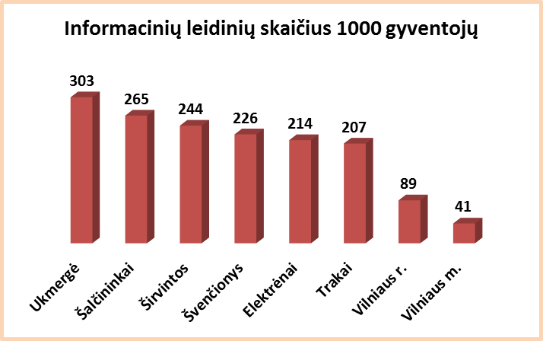
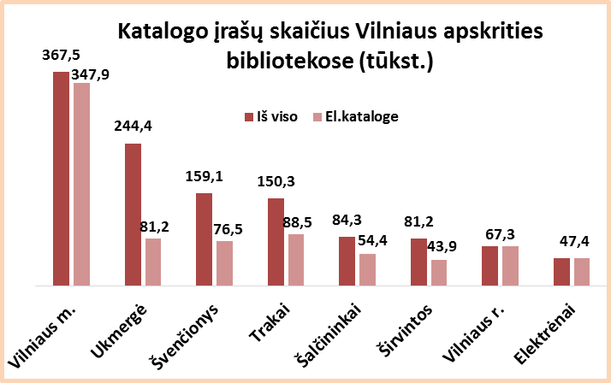
3.9. BIBLIOGRAFINIS INFORMACINIS VARTOTOJŲ APRŪPINIMAS
VILNIAUS APSKRITIES SAVIVALDYBIŲ VIEŠOSIOSE BIBLIOTEKOSE 2014 m.

 |  | Informacinių leidinių fondas (fiz. vnt.) |  |  |  |  |  | Katalogo įrašų skaičius
Eil. | Savivaldybių |  |  |  |  |  |  | Iš viso SVB | Iš jų parengta automatizuot.
Nr. | viešosios | SVB tinklo | VB | Miesto fil. | Kaimo fil. | Vidutiniškai filiale |  |  | Iš viso | Parengta 2014 m.
 | bibliotekos | b-kose |  |  |  | miesto | kaimo
1 | Elektrėnai | 5190 | 1604 | 823 | 2763 | 823 | 276 | 47371 | 47371 | 1904
2 | Šalčininkai | 8781 | 2596 | 1748 | 4437 | 874 | 193 | 84283 | 54416 | 4355
3 | Širvintos | 4046 | 2089 | x | 1957 | x | 98 | 81210 | 43948 | 3706
4 | Švenčionys | 5927 | 2059 | 1688 | 2180 | 844 | 128 | 159137 | 76527 | 4514
5 | Trakai | 6955 | 1477 | 3038 | 2440 | 1519 | 187 | 150331 | 88459 | 4841
6 | Ukmergė | 11374 | 5950 | x | 5424 | x | 194 | 244382 | 81176 | 7510
7 | Vilniaus r. | 8487 | 1344 | 1098 | 6045 | 549 | 155 | 67341 | 67341 | 15855
Iš viso: |  | 50760 | 17119 | 8395 | 25246 | 933 | 168 | 834055 | 459238 | 42685
8 | Vilniaus m. | 21864 | 1800 | 20064 | x | 1115 | x | 367462 | 347882 | 16907
Iš viso: |  | 72624 | 18919 | 28459 | 25246 | 1054 | 168 | 1201517 | 807120 | 59592

